Hoja1
por el teorema de Nadquiz-Shannon se puede deternimar el timepo mínimo que puede durar el periodo
entre los flancos de subida de cada diente. (2 TICKS)
Dependerá de los ciclos requeridos para determinar el valor más grande
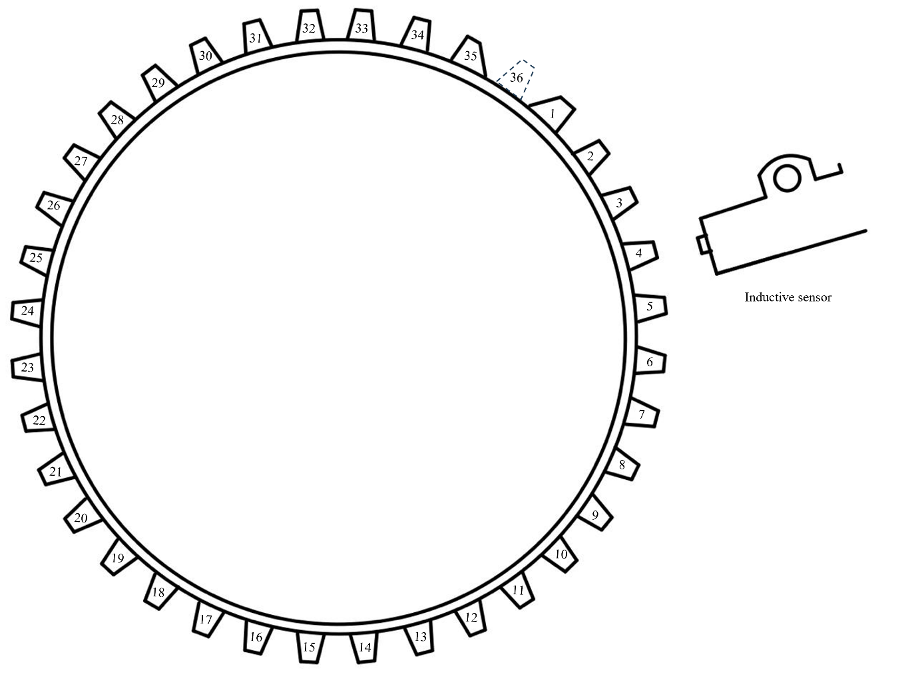
 | Datos
 | N° de dientes | 35
 | Dientes faltantes | 1

 |  |  |  |  |  |  |  |  | Duración mínima de tiempo límite entre flanco y flanco [s] Número de tiks miímos: |  | Una revolución la da en el equivalente a 36 FLANCOS | Regla de 3 x rev/s = [(1rev)/(36 flancos)] |  |  | Duración Máxima de tiempo límite entre flanco y flanco [s]: | Una revolución la da en el equivalente a 36 FLANCOS
Frecuencia oscilador MHZ | Machine Cycle (FOCS/4) [t] | Prescaler value | TICK TIMER [s] |  | Frecuencia oscilador [Mhz] | Machine Cycle (FOCS/4) [t] | Prescaler value | TICK TIMER [s] | 100 | Número de ciclos máquina entre flanco y flanco | t/rev [t] | ¿Cuántas REVOLUCIONES da en 1s? [rev/s] | RPM Máximas | RPM MÍNIMAS | ¿Cuánto tiempo tarda el timer en desbordarse con el prescaler asignado? [TICK*65,535] [s] | t/rev [t] | ¿Cuántas REVOLUCIONES da en 1s? [rev/s]
4 | 0.000001 | 8 | 0.000008000 |  | 4 | 0.000001000 | 8 | 0.000008000 | 0.000800000 | 800 | 0.028800000 | 34.722222222 | 2083.33 | 3.1789628951 | 0.52428 | 18.87408 | 0.052982714919
4 | 0.000001 | 4 | 0.000004000 |  | 6 | 0.000000667 | 8 | 0.000005333 | 0.000533333 | 800 | 0.019200000 | 52.083333333 | 3125 | 4.7684443427 | 0.34952 | 12.58272 | 0.079474072379
4 | 0.000001 | 2 | 0.000002000 |  | 4 | 0.000001000 | 4 | 0.000004000 | 0.000400000 | 400 | 0.014400000 | 69.444444444 | 4166.67 | 6.3579257903 | 0.26214 | 9.43704 | 0.10596542984
4 | 0.000001 | 1 | 0.000001000 |  | 8 | 0.000000500 | 8 | 0.000004000 | 0.000400000 | 800 | 0.014400000 | 69.444444444 | 4166.67 | 6.3579257903 | 0.26214 | 9.43704 | 0.10596542984
6 | 0.000000667 | 8 | 0.000005333 |  | 6 | 0.000000667 | 4 | 0.000002667 | 0.000266667 | 400 | 0.009600000 | 104.16666667 | 6250 | 9.5368886854 | 0.17476 | 6.29136 | 0.15894814476
6 | 0.000000667 | 4 | 0.000002667 |  | 12 | 0.000000333 | 8 | 0.000002667 | 0.000266667 | 800 | 0.009600000 | 104.16666667 | 6250 | 9.5368886854 | 0.17476 | 6.29136 | 0.15894814476
6 | 0.000000667 | 2 | 0.000001333 |  | 4 | 0.000001000 | 2 | 0.000002000 | 0.000200000 | 200 | 0.007200000 | 138.88888889 | 8333.33 | 12.715851581 | 0.13107 | 4.71852 | 0.21193085968
6 | 0.000000667 | 1 | 0.000000667 |  | 8 | 0.000000500 | 4 | 0.000002000 | 0.000200000 | 400 | 0.007200000 | 138.88888889 | 8333.33 | 12.715851581 | 0.13107 | 4.71852 | 0.21193085968
8 | 0.0000005 | 8 | 0.000004000 |  | 16 | 0.000000250 | 8 | 0.000002000 | 0.000200000 | 800 | 0.007200000 | 138.88888889 | 8333.33 | 12.715851581 | 0.13107 | 4.71852 | 0.21193085968
8 | 0.0000005 | 4 | 0.000002000 |  | 20 | 0.000000200 | 8 | 0.000001600 | 0.000160000 | 800 | 0.005760000 | 173.61111111 | 10416.67 | 15.894814476 | 0.104856 | 3.774816 | 0.2649135746
8 | 0.0000005 | 2 | 0.000001000 |  | 6 | 0.000000667 | 2 | 0.000001333 | 0.000133333 | 200 | 0.004800000 | 208.33333333 | 12500 | 19.073777371 | 0.08738 | 3.14568 | 0.31789628951
8 | 0.0000005 | 1 | 0.000000500 |  | 12 | 0.000000333 | 4 | 0.000001333 | 0.000133333 | 400 | 0.004800000 | 208.33333333 | 12500 | 19.073777371 | 0.08738 | 3.14568 | 0.31789628951
12 | 0.000000333 | 8 | 0.000002667 |  | 4 | 0.000001000 | 1 | 0.000001000 | 0.000100000 | 100 | 0.003600000 | 277.77777778 | 16666.67 | 25.431703161 | 0.065535 | 2.35926 | 0.42386171935
12 | 0.000000333 | 4 | 0.000001333 |  | 8 | 0.000000500 | 2 | 0.000001000 | 0.000100000 | 200 | 0.003600000 | 277.77777778 | 16666.67 | 25.431703161 | 0.065535 | 2.35926 | 0.42386171935
12 | 0.000000333 | 2 | 0.000000667 |  | 16 | 0.000000250 | 4 | 0.000001000 | 0.000100000 | 400 | 0.003600000 | 277.77777778 | 16666.67 | 25.431703161 | 0.065535 | 2.35926 | 0.42386171935
12 | 0.000000333 | 1 | 0.000000333 |  | 20 | 0.000000200 | 4 | 0.000000800 | 0.000080000 | 400 | 0.002880000 | 347.22222222 | 20833.33 | 31.789628951 | 0.052428 | 1.887408 | 0.52982714919
16 | 0.00000025 | 8 | 0.000002000 |  | 6 | 0.000000667 | 1 | 0.000000667 | 0.000066667 | 100 | 0.002400000 | 416.66666667 | 25000 | 38.147554742 | 0.04369 | 1.57284 | 0.63579257903
16 | 0.00000025 | 4 | 0.000001000 |  | 12 | 0.000000333 | 2 | 0.000000667 | 0.000066667 | 200 | 0.002400000 | 416.66666667 | 25000 | 38.147554742 | 0.04369 | 1.57284 | 0.63579257903
16 | 0.00000025 | 2 | 0.000000500 |  | 8 | 0.000000500 | 1 | 0.000000500 | 0.000050000 | 100 | 0.001800000 | 555.55555556 | 33333.33 | 50.863406322 | 0.0327675 | 1.17963 | 0.84772343871
16 | 0.00000025 | 1 | 0.000000250 |  | 16 | 0.000000250 | 2 | 0.000000500 | 0.000050000 | 200 | 0.001800000 | 555.55555556 | 33333.33 | 50.863406322 | 0.0327675 | 1.17963 | 0.84772343871
20 | 0.0000002 | 8 | 0.000001600 |  | 20 | 0.000000200 | 2 | 0.000000400 | 0.000040000 | 200 | 0.001440000 | 694.44444444 | 41666.67 | 63.579257903 | 0.026214 | 0.943704 | 1.0596542984
20 | 0.0000002 | 4 | 0.000000800 |  | 12 | 0.000000333 | 1 | 0.000000333 | 0.000033333 | 100 | 0.001200000 | 833.33333333 | 50000 | 76.295109483 | 0.021845 | 0.78642 | 1.2715851581
20 | 0.0000002 | 2 | 0.000000400 |  | 16 | 0.000000250 | 1 | 0.000000250 | 0.000025000 | 100 | 0.000900000 | 1111.1111111 | 66666.67 | 101.72681264 | 0.01638375 | 0.589815 | 1.6954468774
20 | 0.0000002 | 1 | 0.000000200 |  | 20 | 0.000000200 | 1 | 0.000000200 | 0.000020000 | 100 | 0.000720000 | 1388.8888889 | 83333.33 | 127.15851581 | 0.013107 | 0.471852 | 2.1193085968

0 | 0 | Duración mínima de tiempo límite entre flanco y flanco [s] Número de tiks miímos: | 0 | Una revolución la da en el equivalente a 36 FLANCOS | 0 | 0.000000000
Frecuencia oscilador [Mhz] | Prescaler value | 100 | Número de ciclos máquina entre flanco y flanco | t/rev [t] | RPM Máximas | RPM MÍNIMAS
4 | 8 | 0.0008 | 800 | 0.0288 | 2083 | 3.178962895
6 | 8 | 0.00053333333333 | 800 | 0.0192 | 3125 | 4.768444343
4 | 4 | 0.0004 | 400 | 0.0144 | 4167 | 6.357925790
8 | 8 | 0.0004 | 800 | 0.0144 | 4167 | 6.357925790
6 | 4 | 0.00026666666667 | 400 | 0.0096 | 6250 | 9.536888685
12 | 8 | 0.00026666666667 | 800 | 0.0096 | 6250 | 9.536888685
4 | 2 | 0.0002 | 200 | 0.0072 | 8333 | 12.715851581
8 | 4 | 0.0002 | 400 | 0.0072 | 8333 | 12.715851581
16 | 8 | 0.0002 | 800 | 0.0072 | 8333 | 12.715851581
20 | 8 | 0.00016 | 800 | 0.00576 | 10417 | 15.894814476
6 | 2 | 0.00013333333333 | 200 | 0.0048 | 12500 | 19.073777371
12 | 4 | 0.00013333333333 | 400 | 0.0048 | 12500 | 19.073777371
4 | 1 | 0.0001 | 100 | 0.0036 | 16667 | 25.431703161
8 | 2 | 0.0001 | 200 | 0.0036 | 16667 | 25.431703161
16 | 4 | 0.0001 | 400 | 0.0036 | 16667 | 25.431703161
20 | 4 | 0.00008 | 400 | 0.00288 | 20833 | 31.789628951
6 | 1 | 6.6666666667E-05 | 100 | 0.0024 | 25000 | 38.147554742
12 | 2 | 6.6666666667E-05 | 200 | 0.0024 | 25000 | 38.147554742
8 | 1 | 0.00005 | 100 | 0.0018 | 33333 | 50.863406322
16 | 2 | 0.00005 | 200 | 0.0018 | 33333 | 50.863406322
20 | 2 | 0.00004 | 200 | 0.00144 | 41667 | 63.579257903
12 | 1 | 3.3333333333E-05 | 100 | 0.0012 | 50000 | 76.295109483
16 | 1 | 0.000025 | 100 | 0.0009 | 66667 | 101.726812645
20 | 1 | 0.00002 | 100 | 0.00072 | 83333 | 127.158515806

